Cover
Website bán hàng |  |  |  | Process | Function Name
 |  |  |  | Screen Design | Brand Management

 | 1 | Overview
 |  | Tài liệu này mô tả thiết kế màn hình của module Brand Management, module này nhằm quản lý thông tin chung về các Brand trong hệ thống

Click vào Quản lý thương hiệu
Click vào "Delete" Button
View list Brand

Click vào "Thêm thương hiệu" Button
Click vào "Oke/Cancel" Button
Click vào "Oke/Cancel" Button
Click vào "Oke/Cancel" Button
Click vào "Edit" Button

Create Brand By Admin
Update Brand By Admin
Delete Brand By Admin

 | 2 | Screen list

 |  | No | Screen ID |  |  | Screen Name
 |  | 1 | SCR_B_001 |  |  | gid=null
 |  | 2 | SCR_B_002 |  |  | Create Brand
 |  | 3 | SCR_B_003 |  |  | Update Brand
 |  | 5 | SCR_B_004 |  |  | Delete Brand

View list Brand
Website bán hàng |  |  |  | Process |  | Screen ID |  |  | Screen Name | Created By | Created Date | Approved Date
 |  |  |  | Screen Design |  | SCR_B_001 |  |  | gid=null | NCCong | 2023-12-28 | MMDDYYY

1. Overview
 | Tại màn hình này hiển thị list brands hiện có

2. Screen Design
 | 2.1. Screen Detail Image
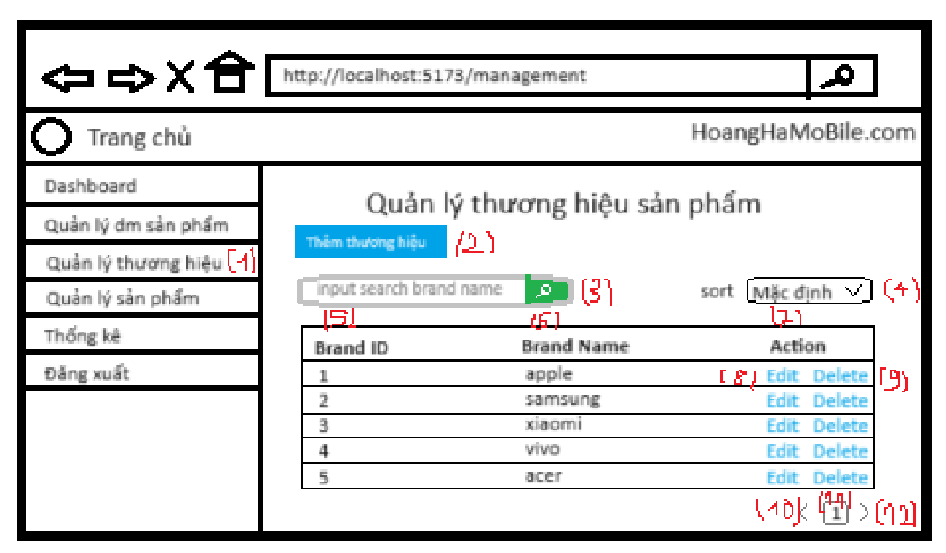

 |  | Screen item

 |  | Item | Display |  | Type |  | I/O | Operation
 |  | 1 | Quản lý thương hiệu |  | Label |  | O | Hiển thị ra tiêu đề của page
 |  | 2 | Thêm thương hiệu |  | Button |  | I | Hiển thị nút thêm thương hiệu , click vào nút này, màn hình sẽ hiển thị ra màn hình Add Brand
 |  | 3 | Search |  | Form |  | I | Hiển thị ra form để người dùng có thể search theo tên brand. Người dùng sau khi nhập sẽ bấm Button Search để bắt đầu tìm kiếm
 |  | 4 | sort |  | Form |  | I | Hiển thị tiêu trí sắp xếp, khi chọn sẽ sắp xếp theo tiêu trí đó
 |  | 5 | Brand ID |  | Field |  |  | Hiển thị thông tin Brand ID
 |  | 6 | Brand Name |  | Field |  |  | Hiển thị thông tin Brand Name
 |  | 7 | Action |  | Field |  |  | Hiển thị thông tin Action
 |  | 8 | Edit |  | button |  | I | Hiển thị ra button Edit khi click vào sẽ hiển thị form update brand
 |  | 9 | Delete |  | button |  | I | Hiển thị nút delete , click vào nút này, admin có thể delete brand tương ứng
 |  | 10 | Button Prev |  | Button |  | I | Hiển thị ra button Prev, click vào button này màn hình sẽ quay lại trang trước đó, nếu là trang đầu tiên nút prev này sẽ bị disabled
 |  | 11 | Button Page 1 |  | Button |  | I | Hiển thị ra button page 1, click vào button này màn hình sẽ quay lại trang 1, nếu là trang đầu tiên nút Page 1 này sẽ bị disabled
 |  | 12 | Button Next |  | Button |  | I | Hiển thị ra button Next, click vào button này màn hình sẽ next tới trang tiếp theo, trong trường hợp trang hiện tại là trang cuối cùng, button này sẽ bị disabled

3. Activity Diagram

4. Sequence Diagram

5. Main screen interaction

 |  | 1) | Admin click vào "Quản lý thương hiệu"

 |  | 2) | Hệ thống sẽ show ra screen "View List Brand"

 |  | 3) | Admin có thể thực hiện các chức năng search, paging trên table

 |  | 4) | Sau đó thì Admin sẽ nhìn thấy danh sách Brand trên màn hình, và Admin có thể thao tác thêm các chức năng Add Brand, Update Brand, Delete Brand tại màn hình này

Create Brand
Website bán hàng |  |  |  | Process |  | Screen ID |  |  | Screen Name | Created By |  | Created Date | Approved Date
 |  |  |  | Screen Design |  | SCR_B_002 |  |  | Create Brand by Admin | NCCong |  | 2023-12-28 | MMDDYYY

1. Overview
 | Tại màn hình Admin có thể tạo brand

2. Screen Design
 | 2.1. Screen Detail Image
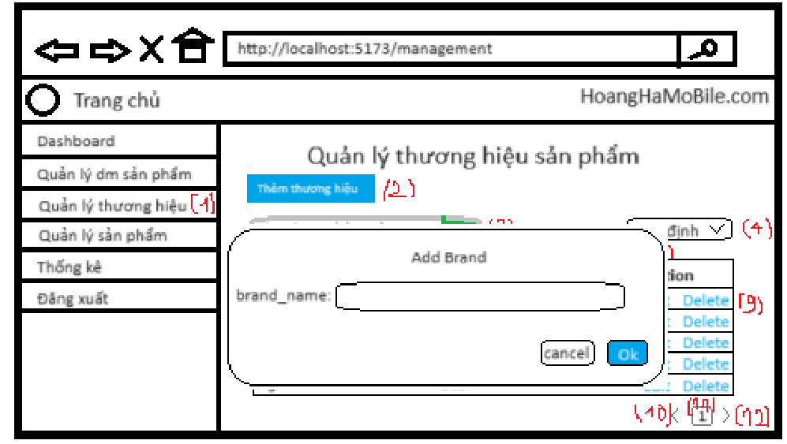

 |  | Screen item
 |  | Item | Display |  | Type |  | I/O | Initial value |  |  | Operation
 |  | 1 | Brand_name |  | Input |  | I
 |  | 8 | Ok |  | Button |  |  |  |  |  | Tạo thương hiệu mới
 |  | 9 | Cancel |  | Button |  |  |  |  |  | Đóng cửa sổ thêm mới
 |  | 10 | Thông báo |  | Text |  |  |  |  |  | Thông báo lỗi khi nhập vào brand_name đã tồn tại

3. Activity Diagram

4. Sequence Diagram

5. Main screen interaction

 |  | 1) | Admin click vào "Thêm thương hiệu" button trên screen "Quản lý thương hiệu"

 |  | 2) | Hệ thống sẽ show ra popup "Add Brand"

 |  | 3) | Người dùng nhập điền thông tin vào form

 |  | 4) | Nếu có lỗi thì sẽ hiển thị trên front-end
 |  |  | Nếu không có lỗi thì sẽ gửi data lên backend lưu thông tin Brand mới vào database

 |  | 5) | Sau đó hệ thống sẽ validate lại 1 lần nữa trên back-end
 |  |  | Nếu thỏa mãn thì data sẽ được lưu vào database và trả về kết quả cho front-end

 |  | 6) | Front-end show message tạo thành công và reload screen "Quản lý thương hiệu"

Update Brand
Website bán hàng |  |  |  | Process |  | Screen ID |  |  | Screen Name | Created By |  | Created Date | Approved Date
 |  |  |  | Screen Design |  | SCR_B_003 |  |  | Update Brand | NCCong |  | 2023-12-28 | MMDDYYY

1. Overview
 | Tại màn hình người dùng có thể update Brand

2. Screen Design
 | 2.1. Screen Detail Image
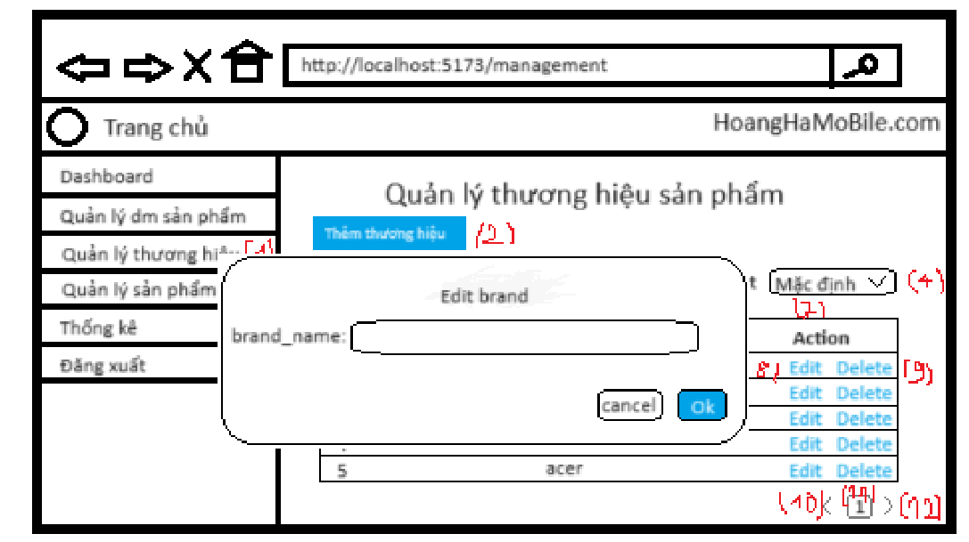

 |  | Screen item
 |  | Item | Display |  | Type |  | I/O | Initial value |  |  | Operation
 |  | 1 | Brand_name |  | Input |  | I
 |  | 8 | Ok |  | Button |  |  |  |  |  | Update brand name
 |  | 9 | Cancel |  | Button |  |  |  |  |  | Đóng cửa sổ update
 |  | 10 | Thông báo |  | Text |  |  |  |  |  | Thông báo lỗi khi nhập vào brand_name đã tồn tại

3. Activity Diagram

4. Sequence Diagram

5. Main screen interaction

 |  | 1) | Admin click vào "Edit" Button trên screen "View List Brand" để bắt đầu update Brand đó

 |  | 2) | Hệ thống sẽ show ra popup "Update Brand"

 |  | 3) | Người dùng nhập thông tin mới của Brand vào form

 |  | 4) | Nếu có lỗi thì sẽ hiển thị trên front-end
 |  |  | Nếu không có lỗi thì sẽ gửi data lên backend lưu thông tin Brand mới vào database

 |  | 6) | Sau đó hệ thống sẽ validate dưới back-end
 |  |  | Nếu thỏa mãn thì data sẽ được lưu vào database và trả về kết quả cho front-end để hiển thị trên người dùng

 |  | 7) | Front-end show message update thành công và reload screen "View List Brand"

Delete Brand
Webstie bán hàng |  |  |  | Process |  | Screen ID |  | Screen Name | Created By |  | Created Date | Approved Date
 |  |  |  | Screen Design |  | SCR_B_004 |  | Delete Brand | NCCong |  | 2023-12-28 | MMDDYYY

1. Overview
 | Tại màn hình Admin có thể Delete Brand theo id

2. Screen Design
 | 2.1. Screen Detail Image
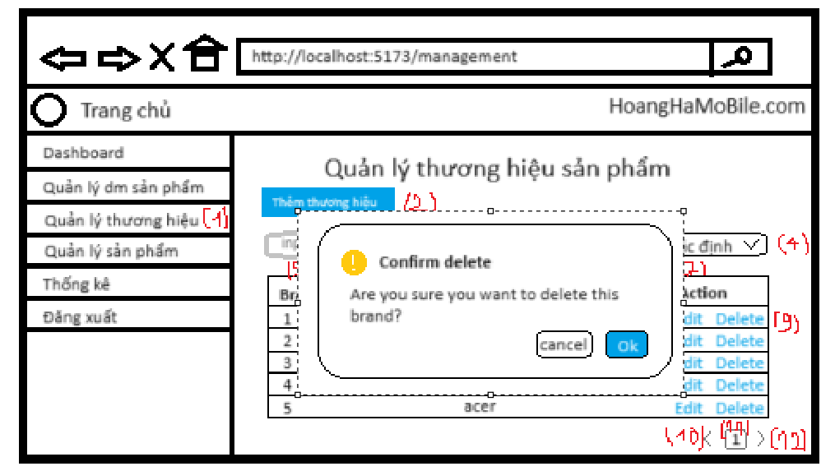

 |  | Screen item

 |  | 1 | Ok |  | Button |  | I |  |  | Xóa brand đã chọn
 |  | 2 | Cancel |  | Button |  | I |  |  | Đóng cửa sổ xóa brand
 |  | 3 | Thông báo |  | text |  | I |  |  | Thông báo xóa thành công

5. Main screen interaction

 |  | 1) | Admin click vào nút Delete tương ứng với Brand cần xóa trên screen "View List Brand"

 |  | 2) | Hệ thống sẽ show ra popup confirm "Delete Brand"

 |  | 3) | Admin bấm vào "Ok" Button để chấp nhận xóa Brand đã chọn

 |  | 4) | Sau đó back-end sẽ validate form như: Id Brand có hợp lệ hay ko, ...
 |  |  | Nếu không có lỗi thì sẽ xóa Brand trong database và trả về thông báo xóa thành công

 |  | 5) | Front-end show message xóa thành công và reload screen "View List Brand"

